报文格式
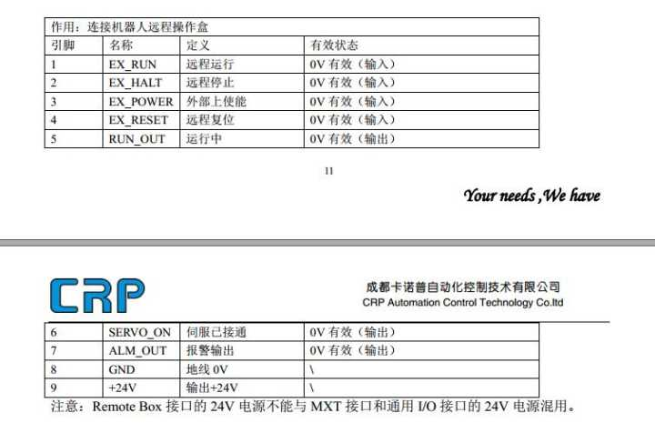
产品录入报文：
 | 发送报文
 | 0 | 1 | 2 | 3 | 4 | 5 | 6 | 7 | 8 | 9 | 10 | 11 | 12 | 13
 | 0xFA | 0xFB | 0x01 | 0x12 | 34 | 0x00 | 12 | 34 | 0x20 | 16 | 6 | 29 | 0x00
 | 报文头 |  | 命令行 | 机器号 |  | 产品号 |  |  | 创建时间(压缩型BCD码) |  |  |  | 校验位

 | 返还报文
 | 0 | 1 | 2 | 3 | 4 | 5 | 6 | 7 | 8 | 9 | 10
 | 0xFA | 0xFB | 0x01 | 0x12 | 0x34 | 0x12 | 0x34 |  |  | 0x01 | 0x00
 | 报文头 |  | 命令行 | 机器号 |  | 关联号 |  |  |  | 穴数 | 校验位

生产信息报文
 | 0 | 1 | 2 | 3 | 4 | 5 | 6 | 7 | 8 | 9 | 10 | 11 | 12
 | 0xFA | 0xFB | 0x02 | 0x01 | 12 |  |  | 0x01 | 0x01 | 23 | 45 | 67 | 0x00
 | 报文头 |  | 命令行 | 关联号 |  |  |  | 状态号(bcd码) | 当前生产数 (压缩型bcd码) |  |  |  | 校验位

 | 返还报文
 | 0 | 1 | 2 | 3 | 4 | 5 | 6 | 7 | 8 | 9 | 10
 | 0xFA | 0xFB | 0x02 | 0x12 | 0x34 |  |  | 0x01 | 0x01 | 0x01 | 0x00
 | 报文头 |  | 命令行 | 关联号 |  |  |  | 收到回复ok | 状态号(bcd码) | 穴数(16) | 校验位
采集器重启
 | 0 | 1 | 2 | 3 | 4 | 5 | 6 | 7 | 8 | 9 | 10 | 11 | 12
 | 0xFA | 0xFB | 0x03 | 0x01 | 12 |  |  | 0x01 | 0x00 | 0 | 0 | 0 | 0x00
 | 报文头 |  | 命令行 | 关联号 |  |  |  | 状态号(bcd码) | 当前生产数 (压缩型bcd码) |  |  |  | 校验位

 | 0 | 1 | 2 | 3 | 4 | 5 | 6 | 7 | 8 | 9 | 10 | 11 | 12 | 13 | 14
 | 0xFA | 0xFB | 0x03 | 0x12 | 0x34 |  |  | 0x01 | 0x01 | 0x01 | 0x23 | 45 | 67 | 0x01 | 0x00
 | 报文头 |  | 命令行 | 关联号 |  |  |  | 收到回复ok | 状态号(bcd码) | 当前生产数 |  |  |  | 穴数 | 校验位

 | 机器IO信号

